SECURITY PROFILE
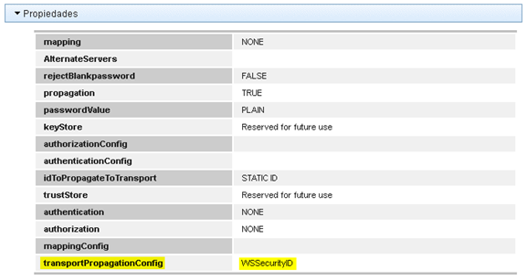
SECURITY PROFILE |  |  |  |  |  | COMANDOS EJEMPLO
APLICACIONES | AMBIENTE | SECURITY PROFILE | SECURITY IDENTITY | USUARIO | CONTRASEÑA | Actualizar credenciales Security Profile | mqsisetdbparms PRDNODE01 -n WSSecurityIDSU -u corbeta -p w3blowssl2ctok
Deceval | QA | WSSecurityProfileSU | WSSecurityIDSU | corbeta | w3blowssl2ctok
Deceval | PRD | WSSecurityProfileSU | WSSecurityIDSU | weblowsstk | w3blowssl2ctok
Spec | QA |  |  | CINTSER | Seidor03
Expirian | PRD | WSSecurityDataCredito | WSSecurityID | 2-890900943 | Alkomprar2020* | Actualizar credenciales Security Profile | mqsisetdbparms PRDNODE01 -n WSSecurityID -u 2-890900943.1 -p Alkomprar2021*

